Sheet1
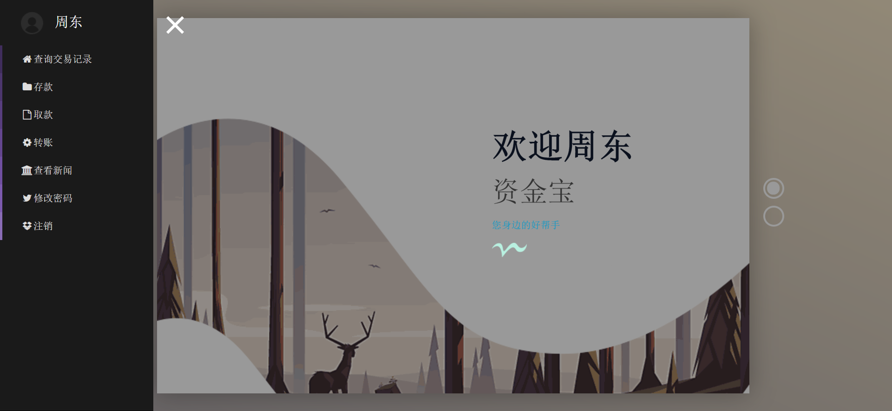
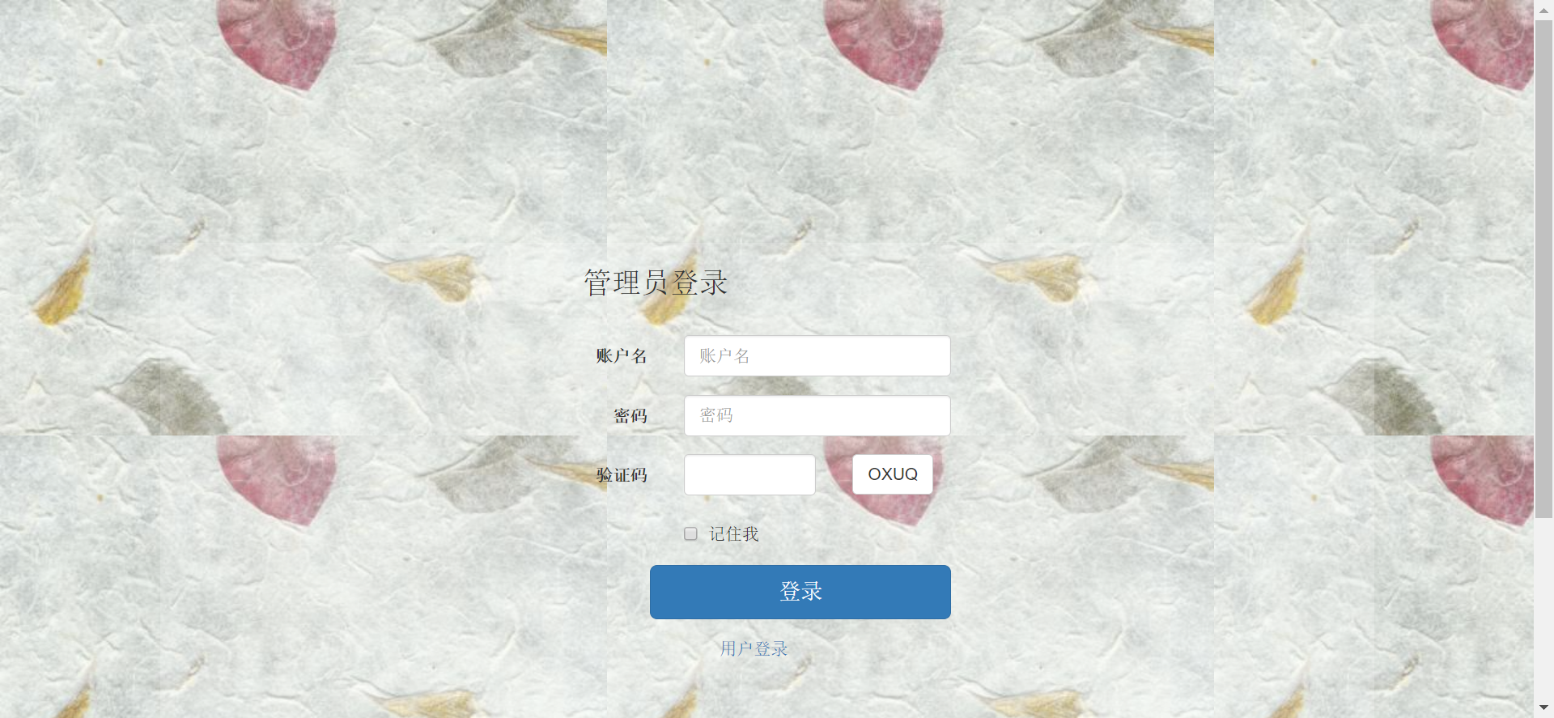
项目验收报告单 （2017年8月21日-2017年8月31日） |  |  |  |  | 附件：相关内容截图
小组名称 | 小学生说什么都队 |  | 组长 | 杜文丽 | 项目界面截图
项目名称 | 个人资金宝
成员及分工 | 功能项 | 参与人
 | 文档 | 刘韬略，贾聪，罗耿
 | 美工 | 杜文丽，李德龙，徐浚哲
 | 代码 | 杜文丽，李德龙，蒋昊成，罗耿，贾聪
 | 整合 | 杜文丽，李德龙，蒋昊成
 | 测试 | 杜文丽，李德龙，蒋昊成，刘韬略
 | 质量管理 | 李德龙
主要功能 描述 | 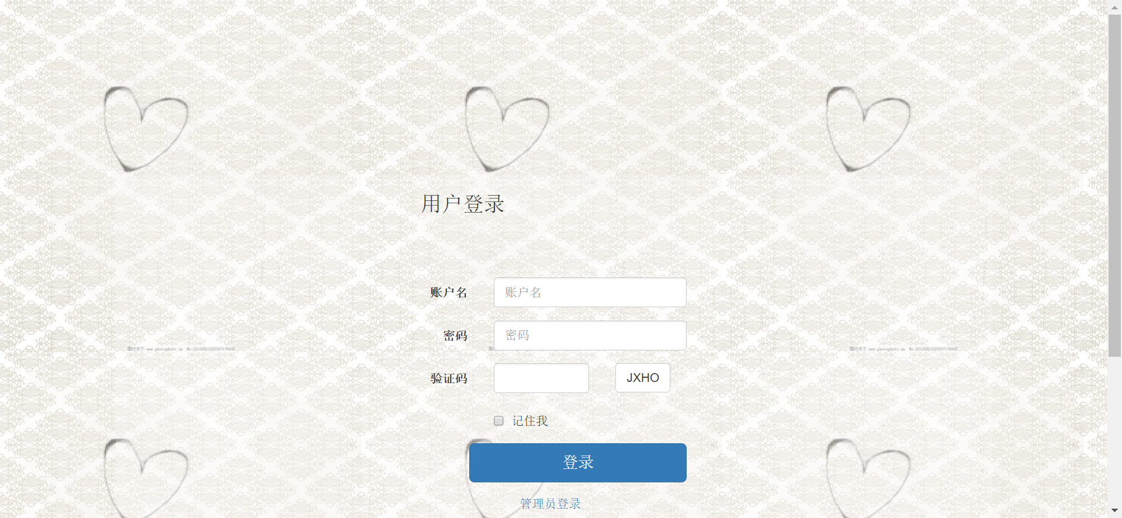 该个人资金宝系统支持用户和管理员两个客户端。用户客户端登陆之后，用户客户端有查询交易记录，存款，取款，转账，查看新闻，修改密码，注销，查看个人信息，修改个人密码，修改密码的功能，其中修改用户信息和修改用户密码既有邮件通知和短信通知。存款，取款，转账有邮件通知。管理员界面登陆之后，管理员客户端有查看所有用户，查看已冻结用户，查看已启用用户，管理员为用户开户，管理员对新闻的增删查改和发布，管理员修改密码以及注销功能。
使用技术 | HTML，JS，AJAX，JSON，java |  |  |  | 功能视图


验收意见 | 验收人签字：

Sheet2
